상품제안서
지니큐 15W 무선충전 레트로 엔틱 블루투스 스피커 | 상품코드: S47758

 |  |  |  |  |  |  | 02-713-8555 | www.synergygift.co.kr
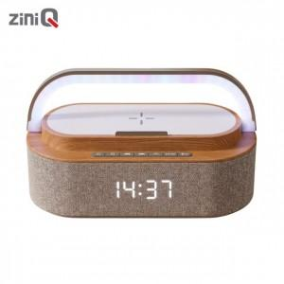

【상세/제작정보】

【인쇄/포장옵션】 | 레이저 / 포장지포장

【공급단가】 | 수량 | 10~ | 50~ | 100~ | 300~ | 500~
*VAT별도 | 단가 | 38,200원 | 34,700원 | 33,800원 | 32,500원 | 32,100원

【상품 URL】 | https://www.synergygift.co.kr:443/src/goods_detail.php?gdno=47758

